General tables
PZPM analysis based on CEP |  |  |  |  |  | 2022-02-09
 |  |  |  |  |  | units
First Registrations of New Trailers & Semi-Trailers *, including Light Trailers
 | 2022 Jan | 2021 Jan | % change y/y | 2022 Jan - Jan | 2021 Jan - Jan | % change y/y
TRAILERS | 4,325 | 4,534 | -4.6% | 4,325 | 4,534 | -4.6%
Trailers for trucks | 998 | 937 | 6.5% | 998 | 937 | 6.5%
Special Trailers | 150 | 115 | 30.4% | 150 | 115 | 30.4%
Light Trailers | 2,633 | 3,127 | -15.8% | 2,633 | 3,127 | -15.8%
Agricultural Trailers | 544 | 355 | 53.2% | 544 | 355 | 53.2%
other trailers | - | - |  | - | -
SEMI-TRAILERS | 1,783 | 1,405 | 26.9% | 1,783 | 1,405 | 26.9%
Semi -Trailers for trucks | 1,781 | 1,404 | 26.9% | 1,781 | 1,404 | 26.9%
Special Semi -Trailers | 2 | 1 | 100.0% | 2 | 1 | 100.0%
TOTAL TRAILERS and SEMI-TRAILERS | 6,108 | 5,939 | 2.8% | 6,108 | 5,939 | 2.8%
*/ without temporary registered units
Source: PZPM analysis based on Central Register of Vehicles
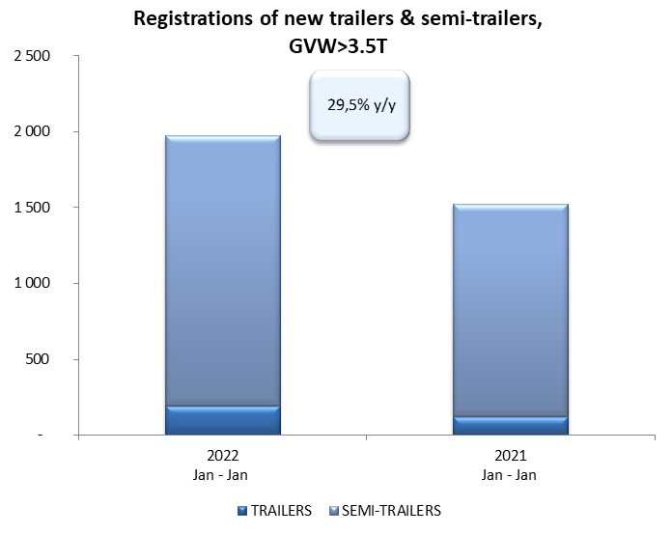

 |  |  |  |  |  | units
First Registrations of New Trailers & Semi-Trailers *, GVW>3.5T
 | 2022 Jan | 2021 Jan | % change y/y | 2022 Jan - Jan | 2021 Jan - Jan | % change y/y
TRAILERS, GVW>3.5T* | 193 | 119 | 62.2% | 193 | 119 | 62.2%
Trailers for trucks | 191 | 117 | 63.2% | 191 | 117 | 63.2%
Special Trailers | 2 | 2 | 0.0% | 2 | 2 | 0.0%
SEMI-TRAILERS,GVW>3.5T* | 1,781 | 1,405 | 26.8% | 1,781 | 1,405 | 26.8%
Semi -Trailers for trucks | 1,780 | 1,404 | 26.8% | 1,780 | 1,404 | 26.8%
Special Semi -Trailers | 1 | 1 | 0.0% | 1 | 1 | 0.0%
TOTAL TRAILERS and SEMI-TRAILERS | 1,974 | 1,524 | 29.5% | 1,974 | 1,524 | 29.5%
*/ without temporary registered units
Source: PZPM analysis based on Central Register of Vehicles

Trail.&Semi-Trail. GVW>3,5T
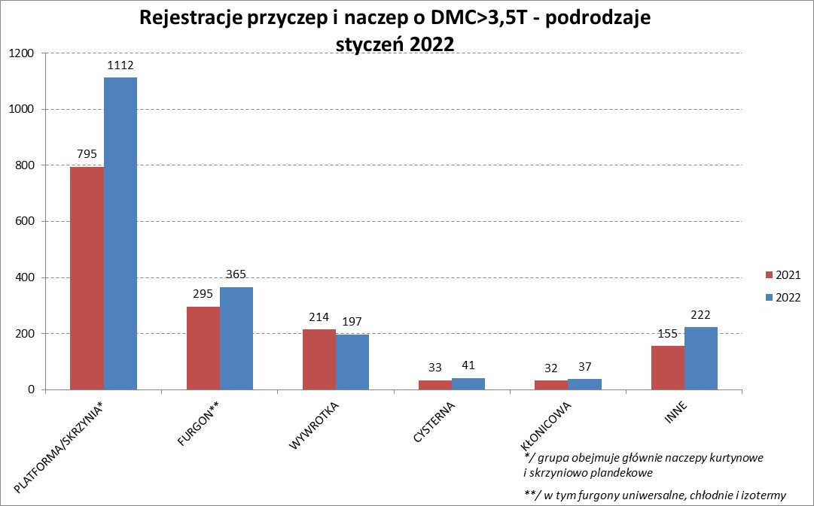

PZPM |  |  |  |  |  | 2022-02-09
Pierwsze rejestracje NOWYCH przyczep i naczep* o DMC>3,5T, udział w rynku %
First Registrations of NEW Trailers & Semi-Trailers with GVW>3.5T, Market Share %
 |  |  |  |  |  | Sztuki / Units
Pozycja | Marka | Rok narastająco Styczeń - Styczeń
 |  | YTD January - January
 |  | 2022 |  | 2021 |  | Zmiana % r/r
No. | Make
 |  | Ogółem | Udział % | Ogółem | Udział % | Change % y/y
 |  | Total | Mkt shr % | Total | Mkt shr %
1 | SCHMITZ CARGOBULL | 540 | 27.36% | 324 | 21.26% | 66.7%
2 | WIELTON | 344 | 17.43% | 198 | 12.99% | 73.7%
3 | KOEGEL | 201 | 10.18% | 117 | 7.68% | 71.8%
4 | KRONE | 158 | 8.00% | 279 | 18.31% | -43.4%
5 | SCHWARZMUELLER | 58 | 2.94% | 76 | 4.99% | -23.7%
6 | WECON | 54 | 2.74% | 28 | 1.84% | 92.9%
7 | CHEREAU | 42 | 2.13% | 0 | 0.00%
 | KAESSBOHRER | 42 | 2.13% | 48 | 3.15% | -12.5%
9 | BODEX | 40 | 2.03% | 54 | 3.54% | -25.9%
10 | ZASŁAW | 38 | 1.93% | 39 | 2.56% | -2.6%
11 | KEMPF | 35 | 1.77% | 36 | 2.36% | -2.8%
12 | GNIOTPOL | 33 | 1.67% | 14 | 0.92% | 135.7%
13 | BERGER | 32 | 1.62% | 7 | 0.46% | 357.1%
14 | FFB FELDBINDER | 21 | 1.06% | 5 | 0.33% | 320.0%
15 | MEGA | 20 | 1.01% | 9 | 0.59% | 122.2%
16 | D-TEC | 19 | 0.96% | 2 | 0.13% | 850.0%
 | BENALU | 19 | 0.96% | 10 | 0.66% | 90.0%
18 | INTER CARS - FEBER | 17 | 0.86% | 20 | 1.31% | -15.0%
19 | MHS | 16 | 0.81% | 14 | 0.92% | 14.3%
20 | LAMBERET | 14 | 0.71% | 2 | 0.13% | 600.0%
 | Pozostałe / Others | 231 | 11.7% | 242 | 15.9% | -4.5%
 | OGÓŁEM / TOTAL | 1974 | 100% | 1524 | 100% | 29.5%
*/ bez rejestracji czasowych
Źródło: analizy PZPM na podstawie CEP
Source: PZPM analysis based on Central Register of Vehicles

Semi-Trailers GVW>3,5T
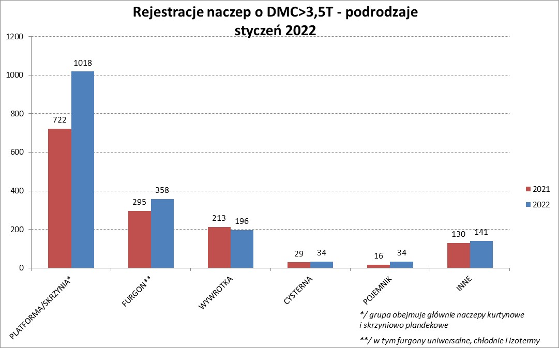

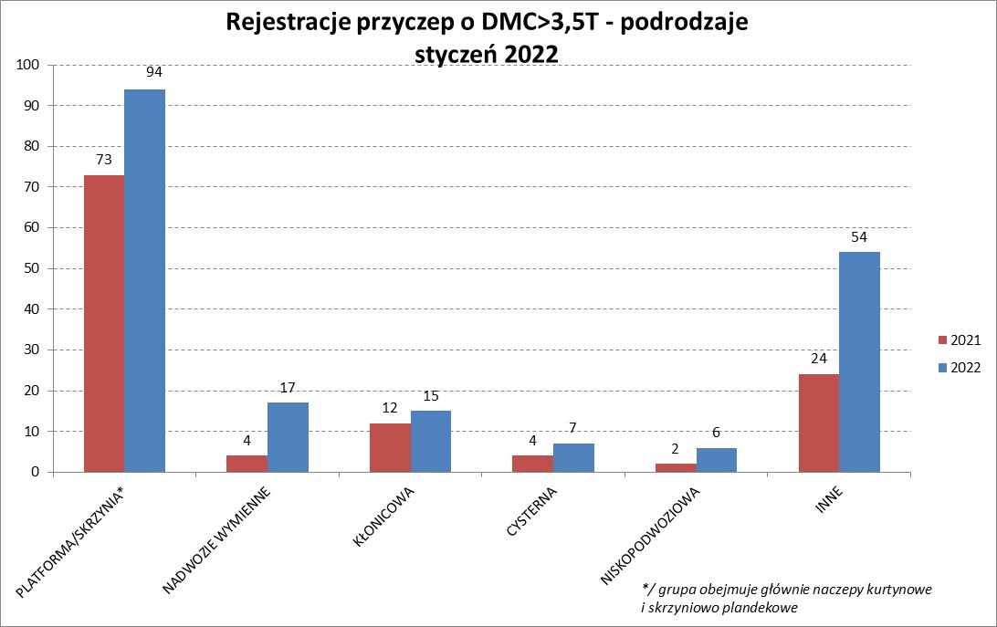

PZPM |  |  |  |  |  | 2022-02-09
Pierwsze rejestracje NOWYCH naczep* o DMC>3,5T, udział w rynku %
First Registrations of NEW Semi-Trailers with GVW>3.5T, Market Share %
 |  |  |  |  |  | Sztuki
Pozycja | Marka | Rok narastająco Styczeń - Styczeń
 |  | YTD January - January
 |  | 2022 |  | 2021 |  | Zmiana % r/r
No. | Make
 |  | Ogółem | Udział % | Ogółem | Udział % | Change % y/y
 |  | Total | Mkt shr % | Total | Mkt shr %
1 | SCHMITZ CARGOBULL | 540 | 30.3% | 324 | 23.06% | 66.7%
2 | WIELTON | 332 | 18.6% | 190 | 13.52% | 74.7%
3 | KOEGEL | 201 | 11.3% | 115 | 8.19% | 74.8%
4 | KRONE | 158 | 8.9% | 279 | 19.86% | -43.4%
5 | SCHWARZMUELLER | 57 | 3.2% | 74 | 5.27% | -23.0%
6 | CHEREAU | 42 | 2.4% | 0 | 0.00%
7 | KAESSBOHRER | 41 | 2.3% | 48 | 3.42% | -14.6%
8 | ZASŁAW | 37 | 2.1% | 37 | 2.63% | 0.0%
9 | BODEX | 36 | 2.0% | 53 | 3.77% | -32.1%
10 | KEMPF | 35 | 2.0% | 36 | 2.56% | -2.8%
11 | BERGER | 32 | 1.8% | 7 | 0.50% | 357.1%
12 | FFB FELDBINDER | 21 | 1.2% | 5 | 0.36% | 320.0%
13 | MEGA | 20 | 1.1% | 9 | 0.64% | 122.2%
14 | D-TEC | 19 | 1.1% | 2 | 0.14% | 850.0%
 | BENALU | 19 | 1.1% | 9 | 0.64% | 111.1%
16 | INTER CARS - FEBER | 17 | 1.0% | 20 | 1.42% | -15.0%
17 | LAMBERET | 14 | 0.8% | 2 | 0.14% | 600.0%
18 | LAG | 13 | 0.7% | 0 | 0.00%
 | FLIEGL | 13 | 0.7% | 14 | 1.00% | -7.1%
 | STAS | 13 | 0.7% | 30 | 2.14% | -56.7%
 | Pozostałe / Others | 121 | 6.8% | 151 | 10.7% | -19.9%
 | OGÓŁEM / TOTAL | 1781 | 100% | 1405 | 100% | 26.8%
*/ bez rejestracji czasowych
Źródło: analizy PZPM na podstawie CEP
Source: PZPM analysis based on Central Register of Vehicles

Light Trailers

PZPM |  |  |  |  |  | 2022-02-09
Pierwsze rejestracje NOWYCH przyczep lekkich*, udział w rynku %
First Registrations of NEW Light Trailers*, Market Share %
 |  |  |  |  |  | Sztuki / Units
Pozycja | Marka | Rok narastająco Styczeń - Styczeń
 |  | YTD January - January
 |  | 2022 |  | 2021 |  | Zmiana % r/r
No. | Make
 |  | Ogółem | Udział % | Ogółem | Udział % | Change % y/y
 |  | Total | Mkt shr % | Total | Mkt shr %
1 | NEPTUN-SORELPOL | 685 | 26.02% | 785 | 25.10% | -12.7%
2 | TEMARED | 540 | 20.51% | 680 | 21.75% | -20.6%
3 | NIEWIADÓW | 273 | 10.37% | 359 | 11.48% | -24.0%
4 | ZASŁAW | 263 | 9.99% | 160 | 5.12% | 64.4%
5 | MARTZ | 104 | 3.95% | 100 | 3.20% | 4.0%
6 | FARO | 101 | 3.84% | 160 | 5.12% | -36.9%
7 | RYDWAN | 75 | 2.85% | 158 | 5.05% | -52.5%
8 | WIDPOL | 51 | 1.94% | 31 | 0.99% | 64.5%
9 | BRENDERUP-THULE TRAILERS | 45 | 1.71% | 71 | 2.27% | -36.6%
10 | WIOLA | 44 | 1.67% | 47 | 1.50% | -6.4%
11 | CARRO | 37 | 1.41% | 36 | 1.15% | 2.8%
12 | MASTER-TECH | 33 | 1.25% | 30 | 0.96% | 10.0%
13 | W.N.P. M.SUSKI | 27 | 1.03% | 32 | 1.02% | -15.6%
14 | SYLAND | 24 | 0.91% | 36 | 1.15% | -33.3%
15 | SPAWLINE | 22 | 0.84% | 14 | 0.45% | 57.1%
16 | K.T.S. SUSKI | 20 | 0.76% | 23 | 0.74% | -13.0%
 | BLYSS | 20 | 0.76% | 18 | 0.58% | 11.1%
 | LORRIES | 20 | 0.76% | 19 | 0.61% | 5.3%
 | GŁOWACZ | 20 | 0.76% | 26 | 0.83% | -23.1%
20 | COMPAIR | 18 | 0.68% | 6 | 0.19% | 200.0%
 | Pozostałe / Others | 211 | 8.0% | 336 | 10.7% | -37.2%
 | OGÓŁEM / TOTAL | 2633 | 100% | 3127 | 100% | -15.8%
*/ bez rejestracji czasowych
Źródło: analizy PZPM na podstawie CEP
Source: PZPM analysis based on Central Register of Vehicles

Agri Trail.&Tractors GVW>3.5T

PZPM |  |  |  |  |  | 2022-02-09
Pierwsze rejestracje NOWYCH przyczep ciężarowych rolniczych*, udział w rynku %
First Registrations of NEW Agricultural Trailers*, Market Share %
 |  |  |  |  |  | Sztuki / Units
Pozycja | Marka | Rok narastająco Styczeń - Styczeń
 |  | YTD January - January
 |  | 2022 |  | 2021 |  | Zmiana % r/r
No. | Make
 |  | Ogółem | Udział % | Ogółem | Udział % | Change % y/y
 |  | Total | Mkt shr % | Total | Mkt shr %
1 | PRONAR | 223 | 40.99% | 127 | 35.77% | 75.6%
2 | METALTECH | 48 | 8.82% | 25 | 7.04% | 92.0%
3 | METAL-FACH | 40 | 7.35% | 48 | 13.52% | -16.7%
4 | PPHU WODZIŃSKI | 31 | 5.70% | 18 | 5.07% | 72.2%
5 | MEPROZET | 24 | 4.41% | 17 | 4.79% | 41.2%
6 | ZASŁAW | 23 | 4.23% | 13 | 3.66% | 76.9%
 | WIELTON | 23 | 4.23% | 16 | 4.51% | 43.8%
8 | CYNKOMET | 19 | 3.49% | 14 | 3.94% | 35.7%
9 | POMOT | 17 | 3.13% | 12 | 3.38% | 41.7%
 | MARPOL | 17 | 3.13% | 9 | 2.54% | 88.9%
11 | JOSKIN | 14 | 2.57% | 4 | 1.13% | 250.0%
12 | TECHMONT | 12 | 2.21% | 7 | 1.97% | 71.4%
13 | BBC | 8 | 1.47% | 0 | 0.00%
14 | FLIEGL | 6 | 1.10% | 4 | 1.13% | 50.0%
 | GOMAR | 6 | 1.10% | 9 | 2.54% | -33.3%
 | Pozostałe / Others | 33 | 6.1% | 32 | 9.0% | 3.1%
 | OGÓŁEM / TOTAL | 544 | 100% | 355 | 100% | 53.2%
*/ bez rejestracji czasowych
Źródło: analizy PZPM na podstawie CEP
Source: PZPM analysis based on Central Register of Vehicles


PZPM
Pierwsze rejestracje NOWYCH ciągników rolniczych*, udział w rynku %
First Registrations of NEW Agricultural Tractors*, Market Share %
 |  |  |  |  |  | Sztuki / Units
Pozycja | Marka | Rok narastająco Styczeń - Styczeń
 |  | YTD January - January
 |  | 2022 |  | 2021 |  | Zmiana % r/r
No. | Make
 |  | Ogółem | Udział % | Ogółem | Udział % | Change % y/y
 |  | Total | Mkt shr % | Total | Mkt shr %
1 | NEW HOLLAND | 141 | 19.61% | 126 | 20.62% | 11.9%
2 | KUBOTA | 97 | 13.49% | 86 | 14.08% | 12.8%
3 | JOHN DEERE | 90 | 12.52% | 45 | 7.36% | 100.0%
4 | CASE IH | 59 | 8.21% | 47 | 7.69% | 25.5%
5 | ZETOR | 50 | 6.95% | 81 | 13.26% | -38.3%
6 | VALTRA | 42 | 5.84% | 24 | 3.93% | 75.0%
7 | DEUTZ-FAHR | 37 | 5.15% | 37 | 6.06% | 0.0%
8 | CLAAS | 29 | 4.03% | 12 | 1.96% | 141.7%
9 | MASSEY FERGUSON | 27 | 3.76% | 30 | 4.91% | -10.0%
10 | STEYR | 23 | 3.20% | 11 | 1.80% | 109.1%
11 | FARMTRAC | 22 | 3.06% | 21 | 3.44% | 4.8%
12 | FENDT | 21 | 2.92% | 18 | 2.95% | 16.7%
13 | SOLIS | 16 | 2.23% | 16 | 2.62% | 0.0%
14 | TYM | 12 | 1.67% | 6 | 0.98% | 100.0%
15 | ARBOS | 11 | 1.53% | 18 | 2.95% | -38.9%
 | Pozostałe / Others | 42 | 5.8% | 33 | 5.4% | 27.3%
 | OGÓŁEM / TOTAL | 719 | 100% | 611 | 100% | 17.7%
*Pojazdy zarejestrowane jako Ciągniki Rolnicze bez wyróżnionych jako potencjalne ATV / UTV
** Liczby zawierają rejestracje czasowe na koniec miesięcy
Źródło: analizy PZPM na podstawie CEP
*Vehicles registered as Agricultural Tractors without considered as ATV / UTV
Source: PZPM analysis based on Central Register of Vehicles

